Sheet1
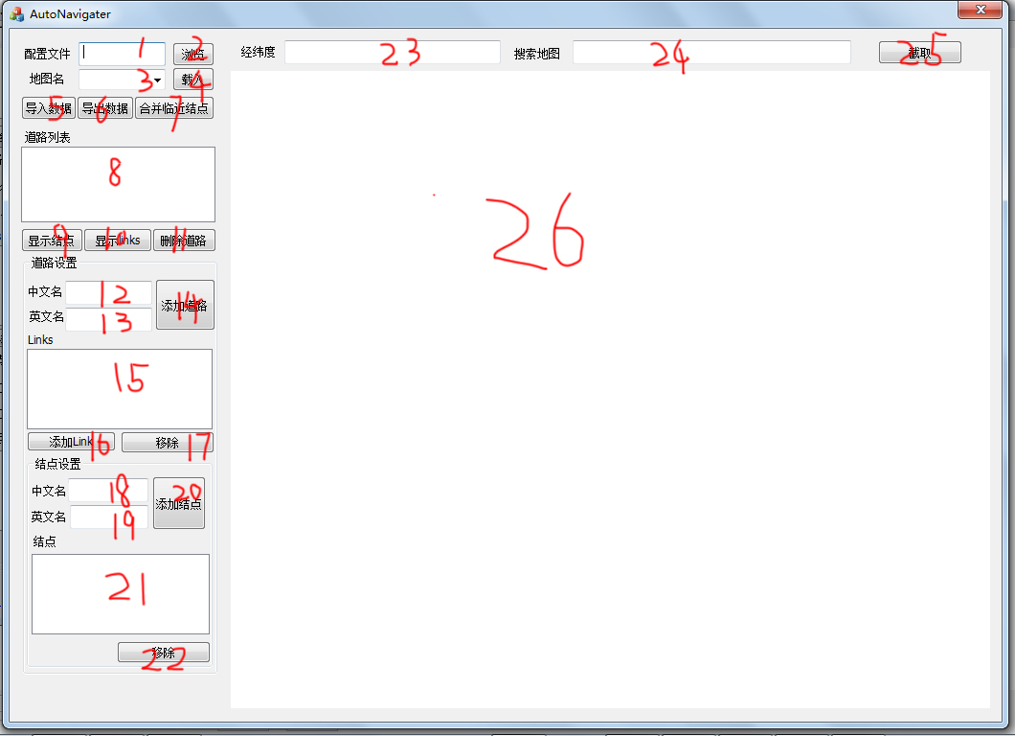

控件编号 | 控件类型 | 控件名称 | 控件监听器（类名，方法名） | 编写人 | 编写时间
1 | edit control
2 | button
3 | combo-box control
4 | button
5 | button
6 | button
7 | button
8 | list box
9 | button
10 | button
11 | button
12 | edit control
13 | edit control
14 | button
15 | list box
16 | button
17 | button
18 | edit control
19 | edit control
20 | button
21 | list box
22 | button
23 | edit control
24 | edit control
25 | button
26 | micorsoft web

